Sheet2
Transfer learning 40 epoches
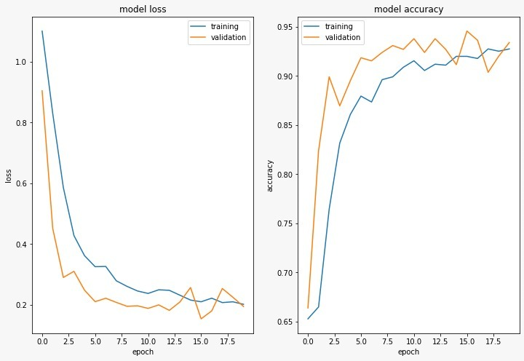
tf tuned |  | dropout of 85%
Epoch =40 | T_loss | V_loss | T_acc | V_acc | Epoch = 20 | T_loss | V_loss | T_acc | V_acc
1 | 21.33% | 17.66% | 92.17% | 93.01% | 1 | 110.10% | 90.43% | 65.28% | 66.38%
2 | 21.74% | 16.50% | 91.85% | 93.94% | 2 | 82.95% | 45.11% | 66.49% | 82.38%
3 | 19.79% | 16.38% | 92.46% | 94.33% | 3 | 58.60% | 29.00% | 76.42% | 89.91%
4 | 21.45% | 17.55% | 92.19% | 93.25% | 4 | 42.79% | 31.01% | 83.16% | 86.96%
5 | 26.46% | 19.41% | 89.93% | 92.78% | 5 | 36.16% | 24.80% | 86.08% | 89.52%
6 | 36.04% | 22.17% | 87.34% | 90.92% | 6 | 32.54% | 21.03% | 87.95% | 91.85%
7 | 23.98% | 17.67% | 91.00% | 93.87% | 7 | 32.62% | 22.15% | 87.34% | 91.54%
8 | 23.16% | 19.42% | 91.29% | 91.61% | 8 | 27.90% | 20.79% | 89.62% | 92.39%
9 | 21.47% | 18.23% | 91.95% | 93.48% | 9 | 26.08% | 19.51% | 89.91% | 93.09%
10 | 19.92% | 20.17% | 92.48% | 92.47% | 10 | 24.54% | 19.67% | 90.88% | 92.70%
11 | 17.86% | 17.63% | 93.57% | 93.71% | 11 | 23.74% | 18.81% | 91.54% | 93.79%
12 | 20.70% | 17.18% | 92.75% | 93.94% | 12 | 24.94% | 19.96% | 90.55% | 92.39%
13 | 20.65% | 16.24% | 92.44% | 94.18% | 13 | 24.76% | 18.17% | 91.19% | 93.79%
Transfer learning 40 epoches
Transfer Learning 20 epoch
14 | 18.16% | 17.06% | 93.31% | 92.86% | 14 | 23.16% | 20.93% | 91.10% | 92.70%
15 | 19.44% | 20.57% | 92.90% | 91.93% | 15 | 21.56% | 25.68% | 91.99% | 91.15%
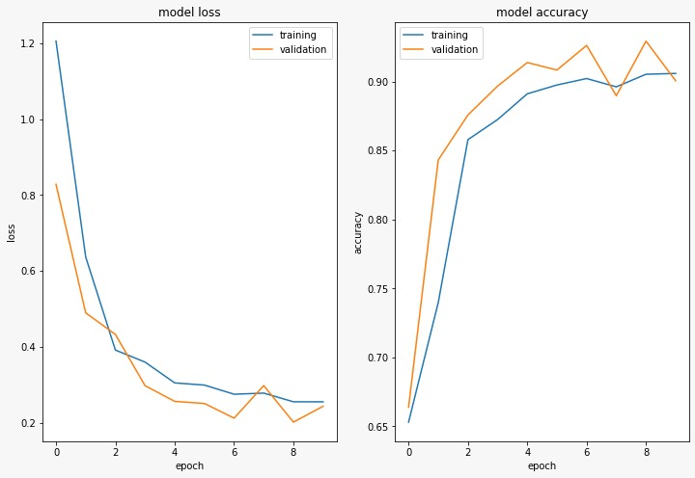
16 | 17.91% | 22.87% | 93.41% | 91.54% | 16 | 21.00% | 15.39% | 91.99% | 94.57%
17 | 18.20% | 14.88% | 93.31% | 94.49% | 17 | 22.18% | 17.98% | 91.78% | 93.63%
18 | 18.06% | 19.23% | 93.33% | 92.78% | 18 | 20.73% | 25.36% | 92.75% | 90.37%
19 | 18.65% | 16.74% | 93.51% | 93.48% | 19 | 20.99% | 22.47% | 92.52% | 92.00%
20 | 19.22% | 21.65% | 92.92% | 92.39% | 20 | 20.16% | 19.45% | 92.75% | 93.40%
21 | 18.27% | 16.75% | 93.60% | 94.72%
22 | 17.74% | 14.97% | 93.23% | 94.57%
23 | 18.10% | 16.29% | 93.49% | 93.87%
24 | 18.61% | 18.42% | 93.14% | 93.17%
25 | 18.46% | 19.46% | 92.83% | 92.31%
26 | 18.54% | 15.43% | 92.98% | 94.49%
27 | 17.79% | 15.83% | 93.35% | 94.57%
28 | 17.76% | 18.65% | 93.49% | 94.02%
29 | 17.28% | 16.92% | 93.22% | 93.94%
30 | 15.99% | 17.79% | 93.70% | 93.63%
31 | 16.30% | 20.57% | 93.99% | 91.86%
Transfer Learning 10 epoch
32 | 16.46% | 19.79% | 93.68% | 92.31%
33 | 19.01% | 18.66% | 93.18% | 93.40%
34 | 17.08% | 18.50% | 93.84% | 93.32%
35 | 15.96% | 24.85% | 94.30% | 91.15%
36 | 16.64% | 14.72% | 94.05% | 94.57%
37 | 17.40% | 23.20% | 93.51% | 91.38%
38 | 19.79% | 22.56% | 92.79% | 91.46%
39 | 17.65% | 23.82% | 93.37% | 90.22%
40 | 17.84% | 17.22% | 93.41% | 93.09%

plotsNoDo
loss 1
 | E1T_loss | E1V_loss
1 | 231.34% | 56.91%
2 | 67.33% | 61.92%
3 | 43.64% | 36.73%
4 | 32.66% | 21.22%
5 | 32.67% | 27.20%
6 | 29.01% | 22.19%
7 | 27.62% | 23.01%
8 | 57.31% | 77.87%
9 | 69.96% | 40.74%
10 | 54.51% | 47.81%
loss 2
 | E2T_loss | E2V_loss | E2T_loss | E2V_loss
1 | 64.13% | 28.28% | 64.13% | 28.28%
2 | 32.87% | 24.69% | 32.87% | 24.69%
3 | 29.97% | 25.97% | 29.97% | 25.97%
4 | 26.72% | 18.49% | 26.72% | 18.49%
5 | 23.68% | 18.07% | 23.68% | 18.07%
6 | 22.75% | 16.66% | 22.75% | 16.66%
7 | 20.95% | 22.91% | 20.95% | 22.91%
8 | 20.14% | 18.66% | 20.14% | 18.66%
9 | 18.80% | 19.37% | 18.80% | 19.37%
10 | 17.00% | 17.83% | 17.00% | 17.83%
loss 3
 | E3T_loss | E3V_loss
1 | 121.54% | 83.41%
2 | 83.51% | 83.42%
3 | 83.45% | 83.58%
4 | 83.48% | 83.42%
5 | 83.47% | 83.44%
6 | 83.48% | 83.45%
7 | 83.41% | 83.48%
8 | 83.59% | 83.45%
9 | 83.44% | 83.75%
10 | 83.43% | 83.52%
loss 4
 | E4T_loss | E4V_loss
1 | 44.83% | 22.19%
2 | 30.80% | 19.46%
3 | 26.19% | 21.73%
4 | 23.06% | 17.17%
5 | 22.17% | 21.11%
6 | 20.83% | 19.64%
7 | 18.76% | 15.38%
8 | 18.51% | 17.35%
9 | 17.98% | 19.27%
10 | 16.57% | 15.57%

Exp. No. | Lr | Batch Size | Dropout
E1 | 0.001 | 32 | none
E2 | 0.001 | 64 | none
E3 | 0.01 | 32 | none
E4 | 0.01 | 64 | none

acc 1
 | E1T_acc | E1V_acc
1 | 64.42% | 77.02%
2 | 71.29% | 71.66%
3 | 82.45% | 86.10%
4 | 88.10% | 92.24%
5 | 87.67% | 90.14%
6 | 88.80% | 91.69%
7 | 89.97% | 91.77%
8 | 81.61% | 66.38%
9 | 69.91% | 83.77%
10 | 78.58% | 79.97%
acc 3
 | E3T_acc | E3V_acc
1 | 65.05% | 66.38%
2 | 66.45% | 66.38%
3 | 66.45% | 66.38%
4 | 66.45% | 66.38%
5 | 66.45% | 66.38%
6 | 66.45% | 66.38%
7 | 66.45% | 66.38%
8 | 66.45% | 66.38%
9 | 66.45% | 66.38%
10 | 66.45% | 66.38%
acc 2
 | E2T_acc | E2V_acc
1 | 74.98% | 88.51%
2 | 87.19% | 90.45%
3 | 87.91% | 89.83%
4 | 89.99% | 93.09%
5 | 91.12% | 93.32%
6 | 91.58% | 94.25%
7 | 92.36% | 90.45%
8 | 92.22% | 92.78%
9 | 93.41% | 93.79%
10 | 93.78% | 93.63%
acc 4
 | E4T_acc | E4V_acc
1 | 82.08% | 91.38%
2 | 87.81% | 92.93%
3 | 89.89% | 92.16%
4 | 91.64% | 93.94%
5 | 92.07% | 92.00%
6 | 92.40% | 92.78%
7 | 93.16% | 94.02%
8 | 93.23% | 93.40%
9 | 93.53% | 92.39%
10 | 94.38% | 93.87%

plotsDOVL
loss 5
 | E5T_loss | E5V_loss
1 | 213.78% | 39.43%
2 | 57.07% | 28.48%
3 | 38.67% | 27.81%
4 | 33.41% | 31.95%
5 | 32.41% | 33.72%
6 | 30.63% | 29.06%
7 | 30.63% | 26.47%
8 | 28.16% | 27.18%
9 | 25.30% | 26.90%
10 | 25.79% | 32.74%
loss 6
 | E6T_loss | E6V_loss
1 | 50.88% | 25.75%
2 | 31.75% | 22.85%
3 | 26.26% | 21.02%
4 | 24.06% | 21.51%
5 | 23.87% | 19.99%
6 | 22.01% | 19.71%
7 | 20.48% | 18.82%
8 | 19.12% | 16.94%
9 | 19.41% | 20.43%
10 | 19.78% | 21.92%
loss 7
 | E7T_loss | E7V_loss
1 | 195.69% | 80.60%
2 | 80.60% | 81.85%
3 | 71.55% | 61.60%
4 | 60.97% | 59.13%
5 | 57.11% | 38.33%
6 | 43.42% | 27.49%
7 | 35.20% | 22.98%
8 | 32.47% | 22.48%
9 | 34.05% | 25.82%
10 | 30.34% | 24.43%
loss 8
 | E8T_loss | E8V_loss
1 | 48.40% | 22.59%
2 | 29.00% | 21.36%
3 | 27.51% | 20.65%
4 | 23.30% | 19.47%
5 | 22.81% | 28.67%
6 | 20.85% | 15.18%
7 | 20.51% | 26.27%
8 | 20.61% | 18.30%
9 | 18.57% | 18.37%
10 | 17.44% | 20.09%
Exp. No. | Lr | Batch Size | Dropout
E5 | 0.001 | 32 | 20% Before visible layer
E6 | 0.001 | 64 | 20% Before visible layer
E7 | 0.01 | 32 | 20% Before visible layer
E8 | 0.01 | 64 | 20% Before visible layer

acc 5
 | E5T_acc | E5V_acc
1 | 69.63% | 83.46%
2 | 77.84% | 89.83%
3 | 85.81% | 90.84%
4 | 87.56% | 89.98%
5 | 88.10% | 90.22%
6 | 88.47% | 91.38%
7 | 88.86% | 92.31%
8 | 89.93% | 91.46%
9 | 91.06% | 92.62%
10 | 90.67% | 89.75%
acc 6
 | E6T_acc | E6V_acc
1 | 79.35% | 90.14%
2 | 87.75% | 91.77%
3 | 90.10% | 92.78%
4 | 90.82% | 92.78%
5 | 90.53% | 92.70%
6 | 91.82% | 93.63%
7 | 92.30% | 93.40%
8 | 92.57% | 94.95%
9 | 92.65% | 93.17%
10 | 92.69% | 91.38%
acc 7
 | E7T_acc | E7V_acc
1 | 66.78% | 67.31%
2 | 66.21% | 66.38%
3 | 67.59% | 74.22%
4 | 74.11% | 75.08%
5 | 76.01% | 84.47%
6 | 82.50% | 90.92%
7 | 86.37% | 91.23%
8 | 87.13% | 91.61%
9 | 86.68% | 90.06%
10 | 88.12% | 90.76%
acc 8
 | E8T_acc | E8V_acc
1 | 82.08% | 92.08%
2 | 88.98% | 92.86%
3 | 89.35% | 91.85%
4 | 91.45% | 93.01%
5 | 91.50% | 89.98%
6 | 92.13% | 93.87%
7 | 92.50% | 91.23%
8 | 92.69% | 93.71%
9 | 92.71% | 93.17%
10 | 93.68% | 92.47%

plotsDOHL
loss 9
 | E9T_loss | E9V_loss
1 | 236.14% | 83.44%
2 | 83.55% | 83.53%
3 | 83.60% | 83.42%
4 | 83.54% | 83.46%
5 | 83.51% | 83.44%
6 | 83.60% | 83.62%
7 | 83.53% | 83.40%
8 | 83.54% | 83.46%
9 | 83.51% | 83.41%
10 | 83.38% | 83.42%
loss 10
 | E10T_loss | E10V_loss
1 | 58.02% | 27.69%
2 | 34.85% | 20.76%
3 | 28.20% | 23.06%
4 | 25.73% | 23.63%
5 | 23.92% | 20.85%
6 | 23.63% | 21.85%
7 | 23.98% | 18.83%
8 | 20.59% | 27.11%
9 | 18.85% | 16.56%
10 | 19.28% | 24.24%
loss 11
 | E11T_loss | E11V_loss
1 | 319.23% | 83.34%
2 | 81.87% | 72.02%
3 | 69.79% | 47.11%
4 | 55.20% | 39.15%
5 | 37.79% | 31.97%
6 | 33.71% | 30.01%
7 | 32.61% | 31.31%
8 | 31.11% | 36.63%
9 | 30.83% | 27.28%
10 | 30.58% | 27.13%
loss 12
 | E12T_loss | E12V_loss
1 | 55.72% | 27.03%
2 | 34.25% | 27.03%
3 | 28.37% | 19.58%
4 | 26.01% | 23.24%
5 | 23.75% | 22.66%
6 | 23.39% | 18.08%
7 | 20.01% | 18.08%
8 | 19.72% | 29.25%
9 | 19.88% | 16.55%
10 | 17.53% | 15.77%
Exp. No. | Lr | Batch Size | Dropout
E9 | 0.001 | 32 | 20% Before hiddne layer
E10 | 0.001 | 64 | 20% Before hiddne layer
E11 | 0.01 | 32 | 20% Before hiddne layer
E12 | 0.01 | 64 | 20% Before hiddne layer

acc 9
 | E9T_acc | E9V_acc
1 | 64.37% | 66.38%
2 | 66.45% | 66.38%
3 | 66.45% | 66.38%
4 | 66.45% | 66.38%
5 | 66.45% | 66.38%
6 | 66.45% | 66.38%
7 | 66.45% | 66.38%
8 | 66.45% | 66.38%
9 | 66.45% | 66.38%
10 | 66.45% | 66.38%
acc 10
 | E10T_acc | E10V_acc
1 | 75.78% | 88.74%
2 | 86.70% | 92.16%
3 | 89.17% | 90.61%
4 | 90.20% | 90.14%
5 | 90.96% | 92.39%
6 | 90.69% | 91.69%
7 | 90.98% | 93.09%
8 | 92.17% | 89.60%
9 | 92.79% | 93.87%
10 | 92.77% | 90.53%
acc 11
 | E11T_acc | E11V_acc
1 | 65.90% | 66.38%
2 | 66.52% | 65.53%
3 | 69.36% | 81.21%
4 | 77.55% | 86.34%
5 | 85.09% | 89.13%
6 | 86.82% | 89.91%
7 | 87.73% | 89.83%
8 | 88.51% | 85.87%
9 | 87.99% | 91.85%
10 | 87.77% | 90.30%
acc 12
 | E12T_acc | E12V_acc
1 | 77.18% | 91.85%
2 | 87.13% | 90.22%
3 | 89.33% | 93.17%
4 | 90.32% | 91.38%
5 | 91.25% | 91.46%
6 | 91.49% | 92.93%
7 | 92.69% | 93.63%
8 | 92.53% | 87.81%
9 | 92.53% | 94.18%
10 | 93.84% | 93.87%

